制作工资条发放
蚂蚁工资条—工资条1分钟群发，工资明细，井井有条
了解更多： | https://gzt.mayihr.com/index/index_new?from=gzt_mubanzw

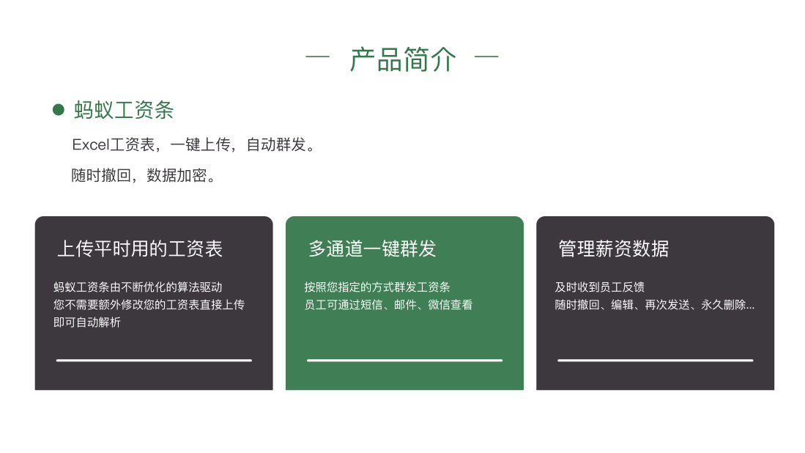

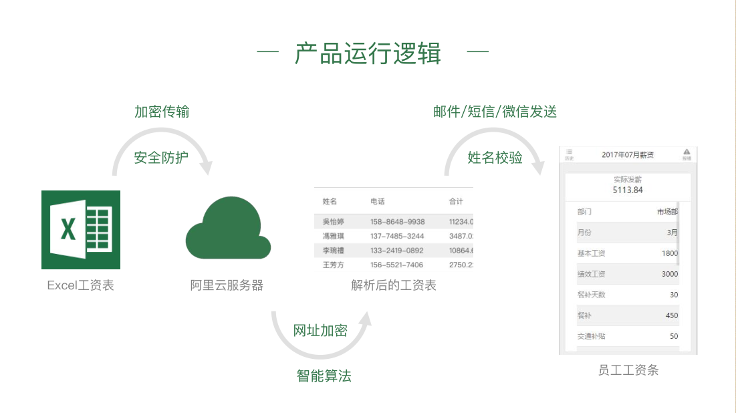

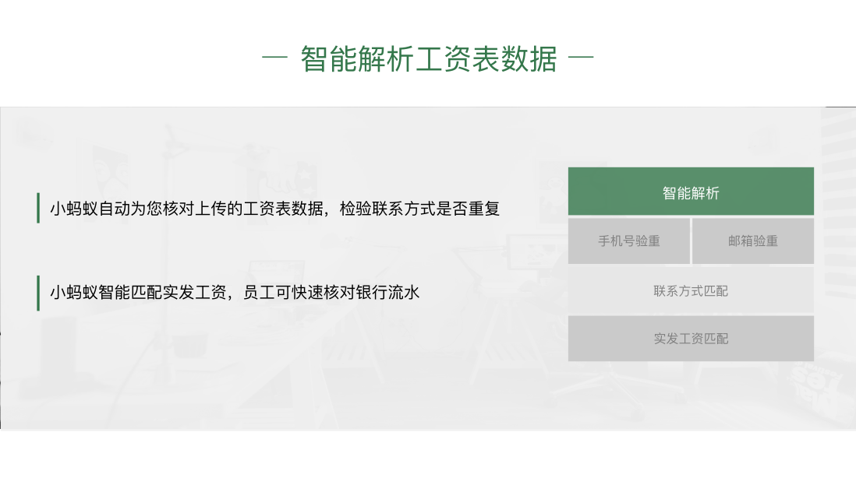





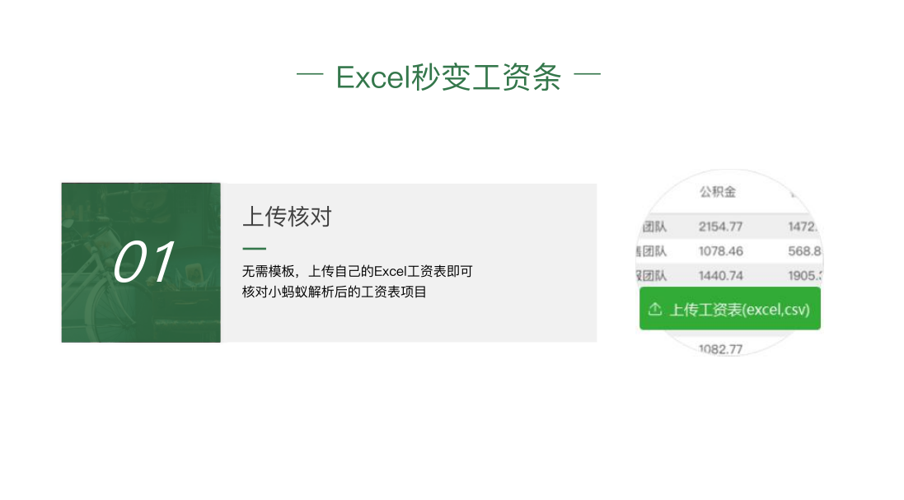

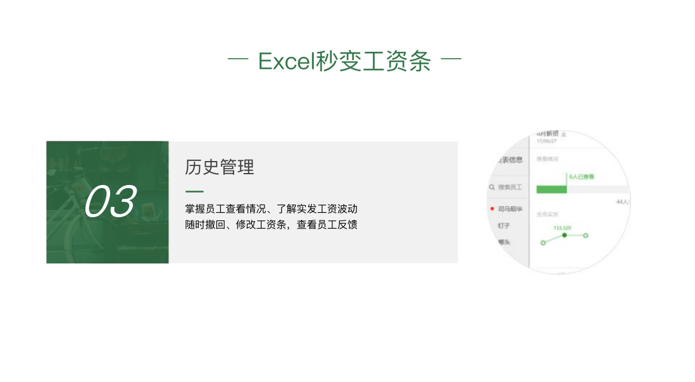



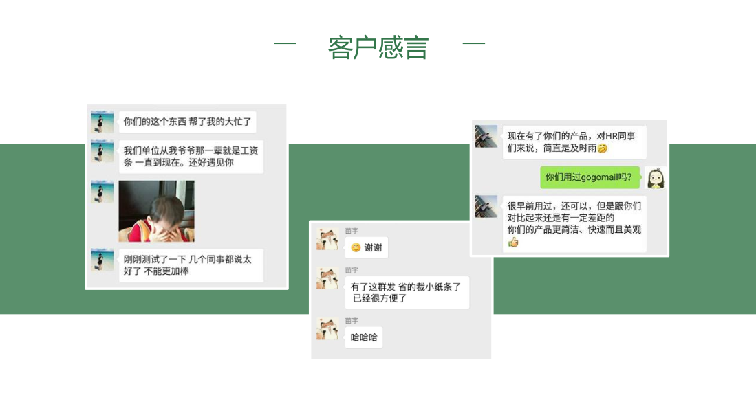

了解更多： | https://gzt.mayihr.com/index/index_new?from=gzt_mubanzw

